業種他
 | 【建設工事】 |  | このシートでは、行や列の挿入、セルの挿入、分割、結合、数式の削除や改変は絶対にしないでください。
 |  |  | このシートは、入力用シートです。印刷は不要です。入力した部分が、関係する様式に転記されるようになっています。
 |  |  |  | 黄色のセルは、直接入力 |  |  |  | 水色セルは、プルダウンから選択
1.本社（店）情報
 | 雇用保険、健康保険及び厚生年金保険の加入義務がない理由
 | 雇用保険 |  |  |  |  |  |  | 該当する場合に、プルダウンから選択。該当しない場合は、何も入力しないでください。 |  |  |  |  |  |  | 労働者を雇用していないので、加入義務がない
 | 健康保険及び厚生年金保険 |  |  |  |  |  |  | 該当する場合に、プルダウンから選択。該当しない場合は、何も入力しないでください。 |  |  |  |  |  |  | 適用事業所ではないため、加入義務がない
2.受任者（契約権限を委任されている営業所等）情報
 | 営業所等に委任された権限
 | 1.入札及び見積り
 | 2.契約の締結 |  |  | 委任を受けている項目の欄に「1」を入力してください。画面上は「○」が表示されます。
 | 3.代金請求及び受領
 | 4.復代理人の選任
 | 5.その他 |  |  |  |  |  |  |  |  | （全角）1～4以外の権限が委任されている場合は、具体的に記入してください。 |  |  |  |  |  |  |  |  |  |  |  | )
3.資本金、その他
 | 資本金 |  | 千円 |  | （半角数字） |  |  |  |  |  |  |  |  |  | 01.佐井村内 |  | 5 | 0
 | 営業年数 |  | 年 |  | （半角数字） |  |  |  |  |  |  |  |  |  | 02.下北郡内（上記1以外） |  |  | 0
 | 総職員数 |  | 人 |  | （半角数字） |  |  |  |  |  | 業務区分 | 1 | 固定 |  | 03.青森県内 |  |  | 0
4.経営事項審査結果と入札参加希望工事種別 |  |  |  |  |  |  |  |  |  |  | 申請区分 | 0 |  |  | 04.東北圏域 |  |  | 0
 | 審査基準日 |  |  |  | 西暦で入力してください。例）2024/10/31 |  |  |  |  |  | 地域区分 | 5 | 05.全国 |  | 05.全国 |  |  | 5
 |  |  |  |  |  |  |  |  |  |  | 入札通知先 | 1 | 本社 |  | 06.その他
 | 希望工種は、最大10個まで登録できます。
 | 入力する表の下の経営規模等評価結果通知書総合評定値通知書を参考に対応する項目に入力してください。 |  |  |  |  |  |  |  |  |  | エラーメッセージが表示された場合は、下記に従い入力内容を修正してください。
 | 経営規模等評価結果通知書総合評定値通知書の工種順に上から行を埋めてください。途中に空白行を作らないでください。 |  |  |  |  |  |  |  |  |  | 重複 | 同じ工種がふたつ以上入力されています。工種はそれぞれひとつのみ入力してください。
 | 総合評定値（Ｐ）が1点以上の工種のみ申請できます。 |  |  |  |  |  |  |  |  |  | 空白行 | ひとつ上の行が空白になっています。上から順に行を埋めてください。
 | ①、②はプルダウンメニューから選択してください。 |  |  |  |  |  |  |  |  |  | 未入力 | 未入力の欄があります。赤色に変わったセルに入力してください。
 | ③～⑦(半角数字)経営規模等評価結果通知書総合評定値通知書から数値を転記してください。
 | ①建設業 | ②希望工種 |  |  | ③総合 評定値 | ④完成 工事高 （千円） | 技術職員数（人） |  |  | エラー メッセージ
 | 許可区分 |  |  |  |  |  | ⑤一級 | ⑥二級 | ⑦その他 |  | 工種 | 区分 |  | 等級 | 工種 | 建設業許可 |  | ①② | ③ | 重複 | 空白行
1 |  |  |  |  |  |  |  |  |  |  |  |  |  |  | 01.土木一式 | 1.一般 | 0
2 |  |  |  |  |  |  |  |  |  |  |  |  |  |  | 02.建築一式 | 2.特定 | 0
3 |  |  |  |  |  |  |  |  |  |  |  |  |  |  | 03.大工 |  | 0
4 |  |  |  |  |  |  |  |  |  |  |  |  |  |  | 04.左官 |  | 0
5 |  |  |  |  |  |  |  |  |  |  |  |  |  |  | 05.とび・土工・コンクリート |  | 0
6 |  |  |  |  |  |  |  |  |  |  |  |  |  |  | 06.石 |  | 0
7 |  |  |  |  |  |  |  |  |  |  |  |  |  |  | 07.屋根 |  | 0
8 |  |  |  |  |  |  |  |  |  |  |  |  |  |  | 08.電気 |  | 0
9 |  |  |  |  |  |  |  |  |  |  |  |  |  |  | 09.管 |  | 0
10 |  |  |  |  |  |  |  |  |  |  |  |  |  |  | 10.タイル・れんが・ブロック |  | 0
11 |  |  |  |  |  |  |  |  |  |  |  |  |  |  | 11.鋼構造物 |  | 0
12 |  |  |  |  |  |  |  |  |  |  |  |  |  |  | 12.鉄筋 |  | 0
13 |  |  |  |  |  |  |  |  |  |  |  |  |  |  | 13.舗装 |  | 0
14 |  |  |  |  |  |  |  |  |  |  |  |  |  |  | 14.しゅんせつ |  | 0
15 |  |  |  |  |  |  |  |  |  |  |  |  |  |  | 15.板金 |  | 0
16 |  |  |  |  |  |  |  |  |  |  |  |  |  |  | 16.ガラス |  | 0
17 |  |  |  |  |  |  |  |  |  |  |  |  |  |  | 17.塗装 |  | 0
18 |  |  |  |  |  |  |  |  |  |  |  |  |  |  | 18.防水 |  | 0
19 |  |  |  |  |  |  |  |  |  |  |  |  |  |  | 19.内装仕上 |  | 0
20 |  |  |  |  |  |  |  |  |  |  |  |  |  |  | 20.機械器具設置 |  | 0
21 |  |  |  |  |  |  |  |  |  |  |  |  |  |  | 21.熱絶縁 |  | 0
22 |  |  |  |  |  |  |  |  |  |  |  |  |  |  | 22.電気通信 |  | 0
23 |  |  |  |  |  |  |  |  |  |  |  |  |  |  | 23.造園 |  | 0
24 |  |  |  |  |  |  |  |  |  |  |  |  |  |  | 24.さく井 |  | 0
25 |  |  |  |  |  |  |  |  |  |  |  |  |  |  | 25.建具 |  | 0
26 |  |  |  |  |  |  |  |  |  |  |  |  |  |  | 26.水道施設 |  | 0
27 |  |  |  |  |  |  |  |  |  |  |  |  |  |  | 27.消防施設 |  | 0
28 |  |  |  |  |  |  |  |  |  |  |  |  |  |  | 28.清掃施設 |  | 0
29 |  |  |  |  |  |  |  |  |  |  |  |  |  |  | 29.解体 |  | 0
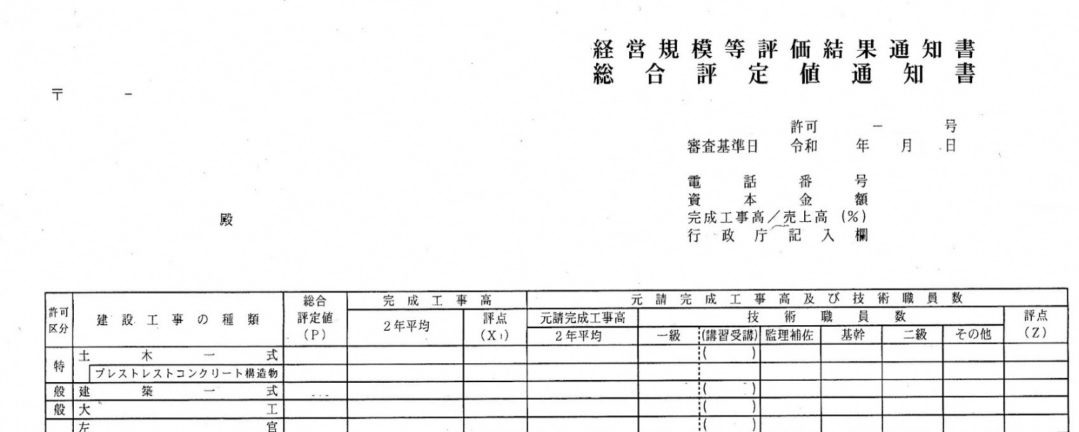
①
②
③
⑤
④
⑥
⑦

